Fiche d'adhésion
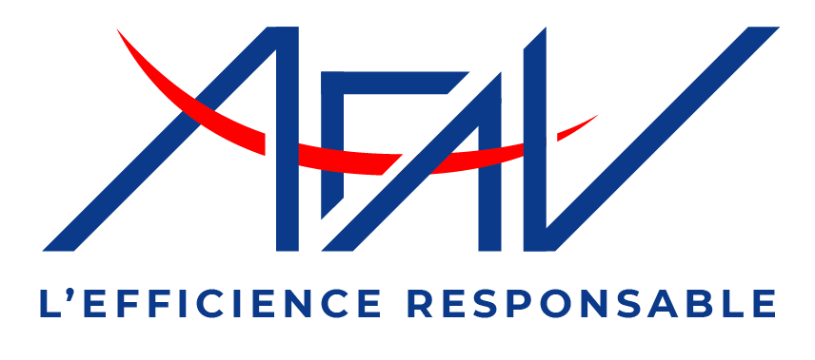 |  |  | AFAV - Maison de la Vie Associative et Citoyenne de Paris Centre 5 bis, rue du Louvre - 75001 Paris contact@afav.eu
 | Bordereau d’adhésion 2023*
 | A compléter (cellules vertes) et à retourner à l’AFAV par mail (contact@afav.eu) ou par courrier (adresse ci-dessus) avec votre règlement Je m'engage en adhérant à respecter la charte éthique de l'AFAV (cf page suivante)
 | Catégorie et type d'adhésion |  |  | Activité
 | Partie à renseigner uniquement en cas d'adhésion collective
 | Raison sociale (si entreprise ou établissement)
 | Adresse postale
 | Téléphone 1 |  |  | Téléphone 2

 |  | Prénom | Nom | Téléphone | Courriel |  | Certif. AFAV * | Année d'obtention

 | Coordonnées Adhérent
 | Adresse (si différente)

 | Souhait de facturation : |  | Je ne souhaite pas de facture
 | J’accepte que les données personnelles saisies dans ce formulaire soient utilisées pour me recontacter ou pour m'envoyer des informations relatives à l'AFAV.
 | Je déclare avoir pris connaissance de la charte éthique et accepte de m'y conformer
 | Montant total dû (non assujetti à TVA) : |  |  | merci de compléter catégorie et activité |  | Je règle par |  | Virement**
 | * Il n'est pas nécessaire d'être certifé AFAV pour adhérer ** RIB en dernière page - Modalité de paiement préférentielle *** A l'ordre de l'AFAV, à adresser par courrier à l'adresse ci-dessus accompagné du présent formulaire **** directement sur le site de l'AFAV Depuis la loi "informatique et libertés" du 6 janvier 1978 modifiée,vous bénéficiez d'un droit d'accès et de rectification des informations qui vous concernent. Si vous souhaitez exercer ce droit et obtenir communication des informations qui vous concernent, veuillez vous adresser à contact@afav.eu.

Charte éthique
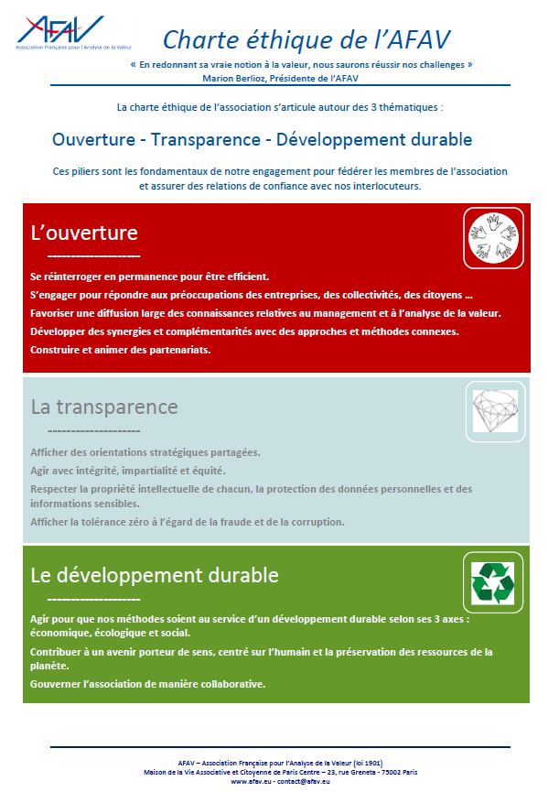

RIB AFAV
